Full1
PROVES REALITZADES EL 20/5/22

 | REPARTIMENT IMATGES DATASET |  |  |  |  | CONFIGURACIONS ENTRENAMENTS
 | Train | 800 | 400 normal i 400 effusion |  |  | #epochs 1r entrenament |  | 100 |  | 1r entrenament després d'aplicar freeze_to(-1)
 | Valid | 100 | 50 normal i 50 effusion |  |  | #epochs 2n entrenament |  | 200 |  | 2n entrenament després d'aplicar unfreeze()
 | Test | 100 | 50 normal i 50 effusion |  |  | Arquitectura |  | resnet50

 |  |  |  |  |  | * ESTADÍSTIQUES RESPECTE ÚLTIM EPOCH 2N ENTRENAMENT (epoch 199)
 |  |  |  | train_loss* | valid_loss* | val_accuracy* | test_loss | test_accuracy | confusion_matrix_normal | confusion_matrix_effusion
 |  | CLASSIFICADOR TORAX |  | 0.001 | 1.15 | 0.76 | 1.26 | 0.81 | 39/50 | 42/50
 |  | (IMATGES SENCERES)

 |  | CLASSIFICADOR PULMONS |  | 0.008 | 1,006 | 0.77 | 1.33 | 0.77 | 35/50 | 43/50
 |  | (v1ROI)

 |  | CLASSIFICADOR GRIDS |  | 0.002 | 1.34 | 0.79 | 1.42 | 0.75 | 39/50 | 37/50
 |  | (v1ROI)

 |  |  |  | CLASSIFICADOR TORAX (lr_find) |  |  |  |  | CLASSIFICADOR PULMONS (lr_find) |  | CLASSIFICADOR GRIDS (lr_find)
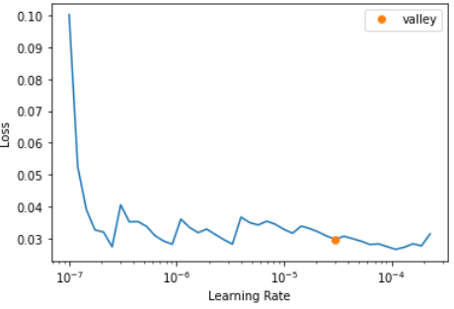
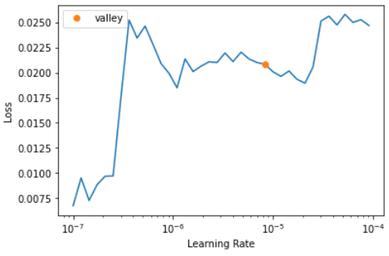
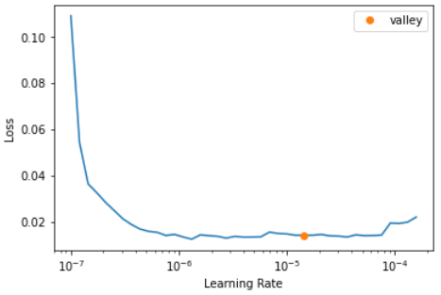

 |  |  |  |  |  |  |  |  |  |  | LR 2n entrenament: lr_max=slice(1e-6,1e-4)
 |  |  | lr_max assignat 2n entrenament: slice(1e-5, 1e-4) |  |  |  |  |  | LR 2n entrenament: lr_max=slice(1e-6,1e-5)

